关系图
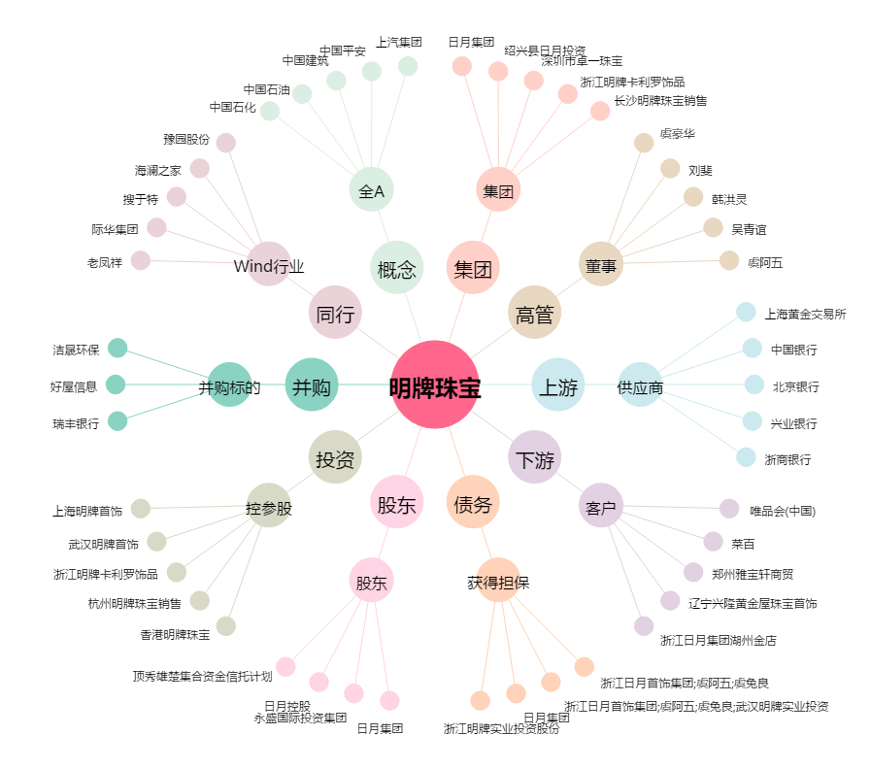
明牌珠宝[002574.SZ] - 关系概览图

